Datos personales
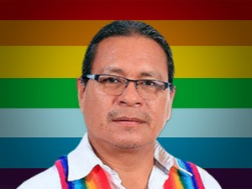

Nombres: | Efrén Noé
Apellidos: | Calapucha Grefa
Facebook: | https://www.facebook.com/pages/category/Politician/Efren-Calapucha-105988834583206/
Twitter: | @tankarana1
Descripción:

